Миниэлектростанции
 | ООО «ТехноДром» 101000, г. Москва, Большой Златоустинский пер., д. 3/5 стр.1. Тел. +7 495 621-33-47, 495 778-82-37, 495 778-93-02 www.texnodrom.ru
 |  |  |  |  |  |  |  |  |  | Действителен с 01.07.2017

Миниэлектростанции KOHLER-SDMO (Франция)

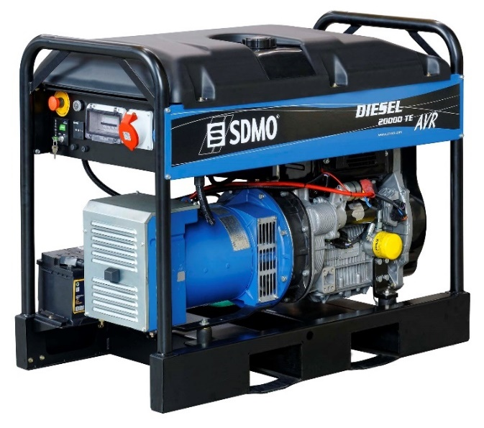
Модель генераторной установки | Двигатель | Мощность LTP*, (кВа) |  | Топливный бак, литр | Стартер | Размер Д х Ш х В, см | Масса, кг | Стоимость генераторной установки, ЕВРО | Стоимость АВР, ЕВРО
 |  | 230В | 400В
Prestige
PRESTIGE 3000 | Kohler CH270 | 3 | ― | 12 | Ручной | 57 х 45 х 46 | 50 | 792 € | недоступно
Perform
PERFORM 3000 | Kohler CH270 | 3 | ― | 4.1 | Ручной | 65 х 51 х 46 | 45 | 685 € | недоступно
PERFORM 3000 XL | Kohler CH270 | 3 | ― | 13 | Ручной | 65 х 51 х 46 | 47 | 791 € | недоступно
PERFORM 4500 | Kohler CH395 | 4.2 | ― | 7.3 | Ручной | 71 х 56 х 49 | 62 | 890 € | недоступно
PERFORM 4500 XL | Kohler CH395 | 4.2 | ― | 18 | Ручной | 81 х 56 х 59 | 67 | 1,060 € | недоступно
PERFORM 5500 T | Kohler CH395 |  | 5.6 | 7.3 | Ручной | 71 х 56 х 49 | 74 | 1,275 € | недоступно
PERFORM 5500 T XL | Kohler CH395 |  | 5.6 | 18 | Ручной | 81 х 56 х 59 | 77 | 1,478 € | недоступно
PERFORM 6500 | Kohler CH440 | 6.5 | ― | 7.3 | Ручной | 81 х 56 х 59 | 86 | 1,243 € | недоступно
PERFORM 6500 XL | Kohler CH440 | 6.5 | ― | 18 | Ручной | 81 х 56 х 59 | 87 | 1,398 € | недоступно
PERFORM 7500 T | Kohler CH440 |  | 8.1 | 7.3 | Ручной | 81 х 56 х 59 | 94 | 1,553 € | недоступно
PERFORM 7500 T XL | Kohler CH440 |  | 8.1 | 18 | Ручной | 81 х 56 х 59 | 95 | 1,693 € | недоступно
Intens
HX 3000-C | Honda GX200 | 3 | ― | 3.1 | Ручной | 59 х 46 х 43 | 41 | 757 € | недоступно
HX 4000-С | Honda GX270 | 4 | ― | 5.3 | Ручной | 72 х 57 х 49 | 56 | 1,037 € | недоступно
HX 6000-С | Honda GX390 | 6 | ― | 6.1 | Ручной | 72 х 57 х 59 | 75 | 1,325 € | недоступно
HX 7500 T-С | Honda GX390 |  | 7.5 | 6.1 | Ручной | 72 х 57 х 59 | 76 | 1,624 € | недоступно
HX 7500 T AVR IP54 | Honda GX390 |  | 7.5 | 6.1 | Ручной | 77 х 57 х 59 | 101 | 2,782 € | недоступно
Technic
TECHNIC 6500 E | Kohler CH440E | 6.5 | ― | 18 | Электро | 81 х 56 х 59 | 95 | 1,799 € | недоступно
TECHNIC 6500 E AVR | Kohler CH440E | 6.5 | ― | 18 | Электро | 81 х 56 х 59 | 101 | 1,952 € | недоступно
TECHNIC 6500 E AVR M | Kohler CH440E | 6.5 | ― | 18 | Электро | 81 х 56 х 59 | 101 | 2,239 € | 690 €
TECHNIC 7500 TE | Kohler CH440E |  | 8.1 | 18 | Электро | 81 х 56 х 59 | 109 | 1,960 € | недоступно
TECHNIC 7500 TE AVR | Kohler CH440E |  | 8.1 | 18 | Электро | 81 х 56 х 59 | 109 | 2,100 € | недоступно
TECHNIC 7500 TE AVR M | Kohler CH440E |  | 8.1 | 18 | Электро | 81 х 56 х 59 | 102 | 2,400 € | 690 €
TECHNIC 10000 E | Kohler CH680 | 10.5 | ― | 33 | Электро | 90 х 57 х 77 | 167 | 3,838 € | 690 €
TECHNIC 10000 E AVR | Kohler CH680 | 10.5 | ― | 33 | Электро | 90 х 57 х 77 | 167 | 3,953 € | 690 €
TECHNIC 15000 TE | Kohler CH680 |  | 14.4 | 33 | Электро | 90 х 57 х 77 | 196 | 4,071 € | 690 €
TECHNIC 15000 TE AVR | Kohler CH680 |  | 14.4 | 33 | Электро | 90 х 57 х 77 | 193 | 4,216 € | 690 €
TECHNIC 20000 TE AVR C | Kohler CH940 |  | 19.0 | 35 | Электро | 95 х 57 х 90 | 188 | 5,872 € | 750 €
Diesel
DIESEL 4000 C | Kohler KD350 | 3.4 | ― | 4.3 | Ручной | 81 х 56 х 59 | 70 | 1,698 € | недоступно
DIESEL 4000 E XL C | Kohler KD350E | 3.4 | ― | 16 | Электро | 81 х 56 х 59 | 84 | 2,332 € | недоступно
DIESEL 6000 E XL C | Kohler KD440E | 5.2 | ― | 16 | Электро | 81 х 56 х 59 | 103 | 2,678 € | недоступно
DIESEL 6000 E XL C M | Kohler KD440E | 5.2 | ― | 16 | Электро | 81 х 56 х 59 | 103 | 2,962 € | 690 €
DIESEL 6000 E SILENCE | Kohler KD440E | 5.2 | ― | 27 | Электро | 99 х 62 х 96 | 198 | 4,906 € | 690 €
DIESEL 6000 E AVR SILENCE | Kohler KD440E | 5.2 | ― | 27 | Электро | 99 х 62 х 96 | 216 | 5,168 € | 690 €
DIESEL 6500 TE XL C | Kohler KD440E |  | 6.5 | 16 | Электро | 81 х 56 х 59 | 108 | 2,989 € | недоступно
DIESEL 6500 TE XL C M | Kohler KD440E |  | 6.5 | 16 | Электро | 81 х 56 х 59 | 108 | 3,273 € | 690 €
DIESEL 6500 TE SILENCE | Kohler KD440E |  | 6.5 | 27 | Электро | 99 х 62 х 96 | 216 | 5,195 € | 690 €
DIESEL 6500 TE AVR SILENCE | Kohler KD440E |  | 6.5 | 27 | Электро | 99 х 62 х 96 | 216 | 5,346 € | 690 €
DIESEL 10000 E XL C | Kohler KD425-2 | 9 | ― | 35 | Электро | 90 х 57 х 77 | 162 | 5,121 € | 690 €
DIESEL 10000 E SILENCE | Kohler KD425-2 | 9 | ― | 27 | Электро | 118 х 67 х 96 | 269 | 7,160 € | 690 €
DIESEL 10000 E AVR SILENCE | Kohler KD425-2 | 9 | ― | 27 | Электро | 118 х 67 х 96 | 269 | 7,452 € | 690 €
DIESEL 15000 TE XL C | Kohler KD425-2 |  | 12.5 | 35 | Электро | 90 х 57 х 77 | 169 | 5,229 € | 690 €
DIESEL 15000 TE SILENCE | Kohler KD425-2 |  | 12.5 | 27 | Электро | 118 х 67 х 96 | 275 | 7,310 € | 690 €
DIESEL 15000 TE AVR SILENCE | Kohler KD425-2 |  | 12.5 | 27 | Электро | 118 х 67 х 96 | 275 | 7,455 € | 690 €
DIESEL 20000 TE XL AVR C | Kohler KD625-2 |  | 19 | 35 | Электро | 118 х 66 х 93 | 311 | 7,820 € | 750 €

* - pезервная мощность или Limited Time running Power (LTP). Это максимальная мощность, которую может выдать электростанция при наработке не более 500 моточасов в год, причём 300 моточасов электростанция может работать в режиме непрерывной эксплуатации, ограниченной только межсервисным интервалом, при условии, что снимаемая мощность не превышает 90% от заявленной "установленной мощности". Перегрузка электростанции не допускается.

Опции для миниэлектростанций

Код | Наименование |  |  |  |  |  |  |  | Стоимость, евро
R05A | Пульт автоматического запуска в случае перебоя электросети R05A |  |  |  |  |  |  |  | 890 €
VERSO 50M 40A | Автоматический коммутатор нагрузки 40А (однофазный) (с зарядным устройством). Только для пульта MODYS |  |  |  |  |  |  |  | 690 €
VERSO 50M 100A | Автоматический коммутатор нагрузки 100А (однофазный) (с зарядным устройством). Только для пульта MODYS |  |  |  |  |  |  |  | 910 €
VERSO 50T 25A | Автоматический коммутатор нагрузки 25А (трехфазный) (с зарядным устройством). Только для пульта MODYS |  |  |  |  |  |  |  | 690 €
VERSO 50T 40A | Автоматический коммутатор нагрузки 40А (трехфазный) (с зарядным устройством). Только для пульта MODYS |  |  |  |  |  |  |  | 750 €
R05M | Ручной переключатель резервного питания - только для однофазных установок |  |  |  |  |  |  |  | 98 €
R06 | Тележечный комплект для установки 2 - 3 kW |  |  |  |  |  |  |  | 65 €
RKB1HD | Тележечный комплект для установок МЕНЕЕ 6 kW с колесами, устойчивыми к проколам |  |  |  |  |  |  |  | 138 €
RKB2 | Тележечный комплект для установок БОЛЕЕ 6 kW с надувными колесами |  |  |  |  |  |  |  | 138 €
RKB3 | Тележечный комплект для установок Diesel 6000 E SILENCE и Diesel 6500 TE SILENCE |  |  |  |  |  |  |  | 188 €
RKB5 | Тележечный комплект для установок DIESEL 10000 E SILENCE и DIESEL 15000 TE SILENCE |  |  |  |  |  |  |  | 205 €

